カレンダー画面
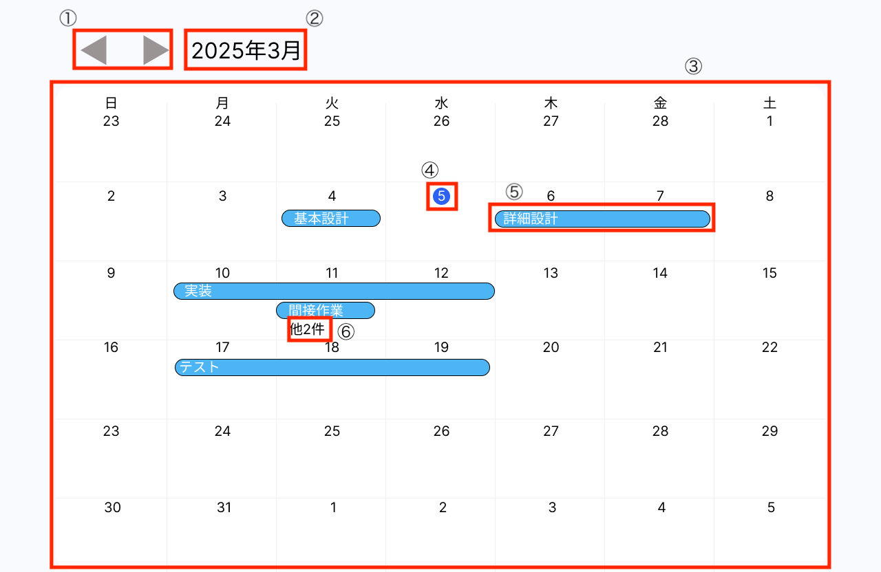
No | 項目名 | 詳細
① | ページャー | 任意の年月のカレンダーに切り替えることが可能。 右のボタンを押下することで表示中の月の1月後のカレンダーを表示する。 左のボタンを押下することで表示中の月の1月前のカレンダーを表示する。
② | 年月表示 | 現在表示しているカレンダーの年月を表示する。 初期表示は表示した際の月とする。
③ | カレンダー | ②に表示している年月のカレンダーを表示する。 自身が作成した予定が予定の期間に応じた幅でカレンダー上に表示される。 表示されている予定はドラッグ＆ドロップによって移動が可能で、移動された予定の開始・終了日付が移動先の期限に変更される。
④ | 現在の日付 | 現在の日付のみ、日付の文字と日付の周囲の色を画像の通り変更する。
⑤ | スケジュール | 作成したスケジュールを表示する。 スケジュールのタイトルとして設定した文字を、スケジュールの上に表示する。 スケジュールの開始から終了までの日付でスケジュールをカレンダー上に表示する
⑥ | 3つ以上のスケジュール表示 | 一つの日付に対して3つ以上のスケジュールが設定された場合、スケジュールを二つまで表示する。 表示しきれない他のスケジュールは「他◯件」（◯が非表示のスケジュールの数）として表示する。

スケジュール登録サブ画面
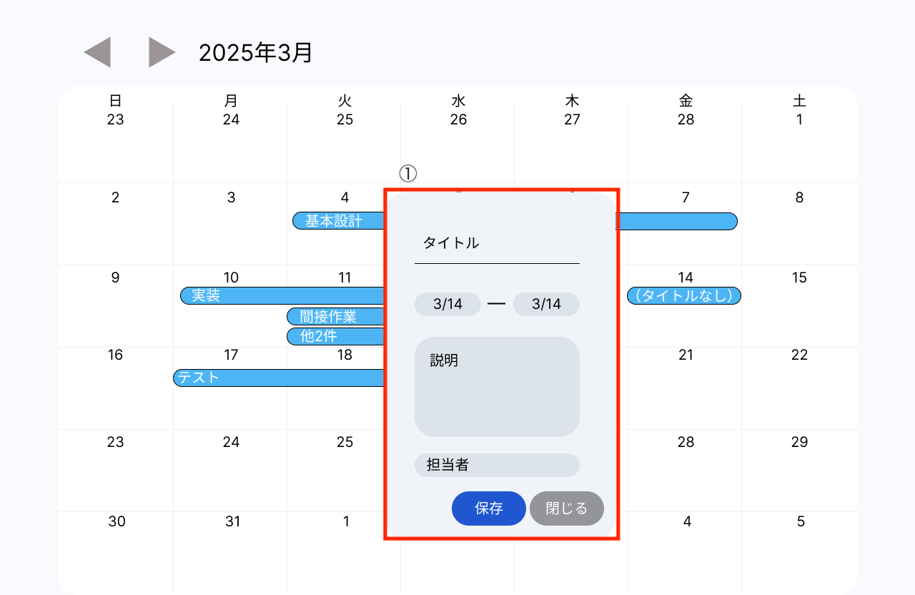
No | 項目名 | 詳細
① | スケジュール登録サブ画面 | スケジュールを登録するためのサブ画面。 カレンダー内の任意の日付をクリックすると表示される。 カレンダーには一時的に（タイトルなし）のスケジュールが表示され、サブ画面が閉じるのと同時に一時的なスケジュールは消去される。 設定できる内容は以下の5つ。 ※ 「設定できる内容：初期値」の形式で記載する。 ・スケジュールのタイトル：空白 ・スケジュールの開始日付：押下した日付 ・スケジュールの終了日付：押下した日付 ・スケジュールの詳細情報（説明）：空白 ・担当者：空白 タイトルの入力が必須で、未入力状態で保存ボタンを押下した場合は、タイトルの入力を求める警告を表示する。 保存ボタンを押下することで、スケジュールの登録が完了する。 閉じるボタンを押下することで、スケジュール登録サブ画面を閉じる。

スケジュール更新・削除サブ画面
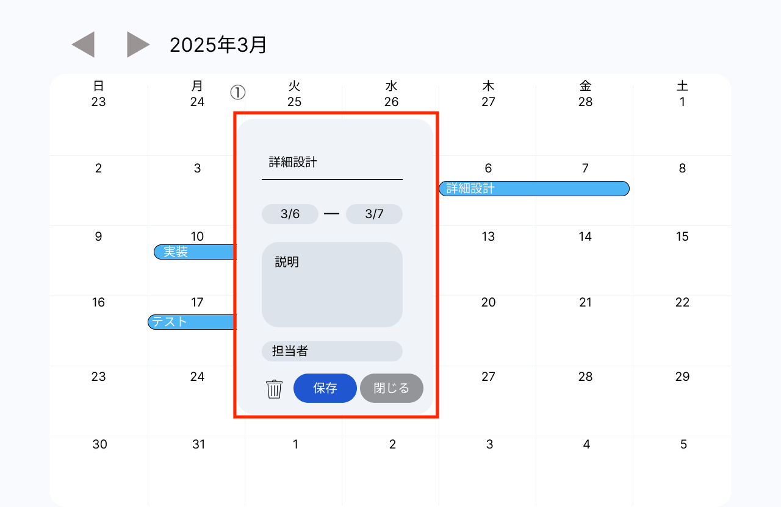
No | 項目名 | 詳細
① | スケジュール更新・削除サブ画面 | スケジュールを更新・削除するためのサブ画面。 カレンダー内の任意のスケジュールをクリックすると表示される。 登録済みのスケジュール情報を更新できる。 更新できる情報は「スケジュール登録サブ画面」シート参照。 設定内容の初期値は、押下したスケジュールの内容とする。 保存ボタンを押下することで、スケジュールの更新が完了する。 ゴミ箱ボタンを押下することでスケジュールの削除が完了する。 閉じるボタンを押下することで、スケジュール更新・削除サブ画面を閉じる。

スケジュール一覧サブ画面
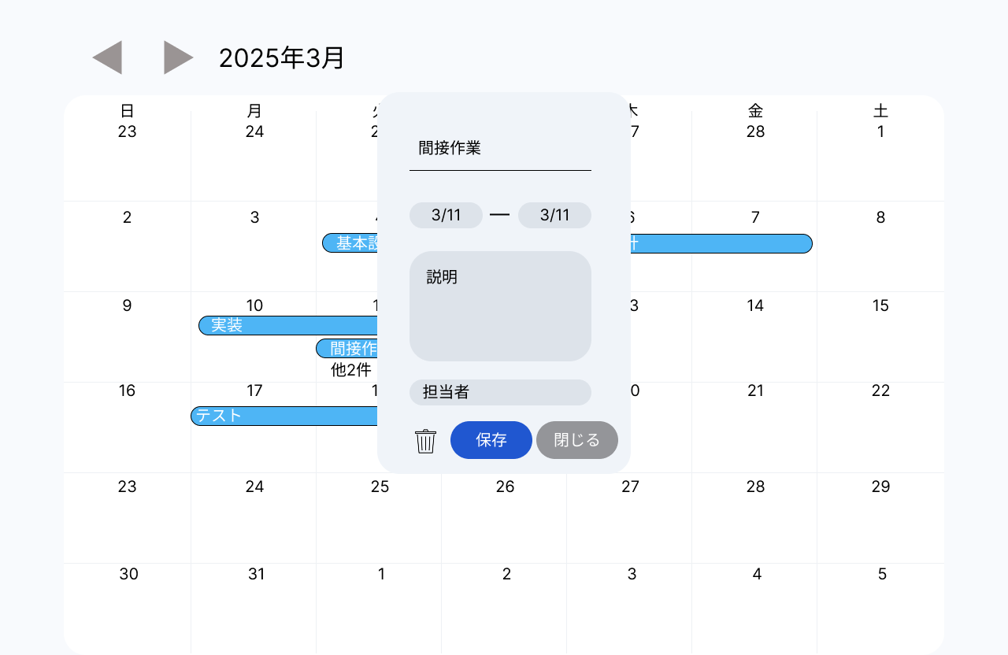
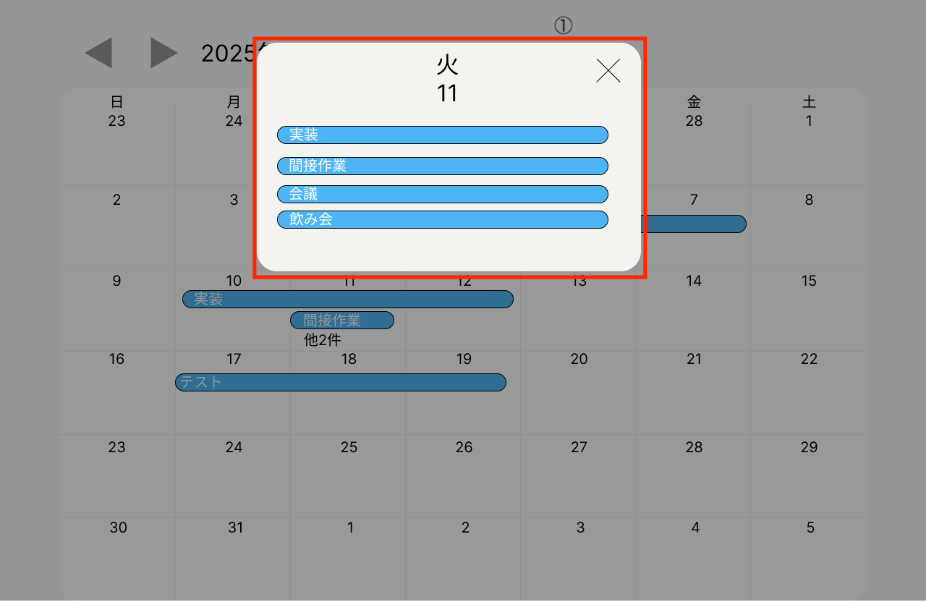
No | 項目名 | 詳細
① | スケジュール一覧サブ画面 | 日付内に登録されているスケジュールの一覧を表示するサブ画面。 カレンダー内の「他◯件」をクリックすると表示される。 ※ 「他◯件」については「カレンダー画面」シート⑥参照。 表示内容は以下とする。 ・「他◯件」が表示されていた日付とその曜日 ・「他◯件」が表示されていた日付に登録されていた全スケジュール スケジュールを押下することで、「スケジュール一覧サブ画面」を閉じ、 押下したスケジュールの「スケジュール更新・削除サブ画面」を表示する。 ※ スケジュール押下時の表示は本シート下部画像参照。 ×ボタンを押下することで、「スケジュール一覧サブ画面」を閉じる。

